Sheet1
Khuyến Mãi |  | Hình Ảnh | Tên Sản Phẩm | Giá Sản Phẩm
-33% | 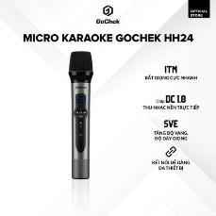 | https://product.hstatic.net/200000564907/product/11_c543789a23264643bfd590ab2aa09950_large.jpg | 1 micro karaoke không dây HH24 | 1,425,000₫
-33% | 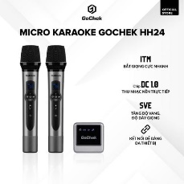 | https://product.hstatic.net/200000564907/product/z5802338899318_31359980f250096bdfa519fc4cfb3621_c9f714502dd449a595789182024c479e_large.jpg | Micro karaoke không dây GoChek HH24 - Bộ 02 (2 micro, 1 đầu thu) | 3,375,000₫
-33% | 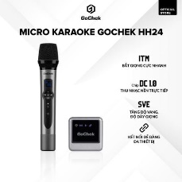 | https://product.hstatic.net/200000564907/product/12_6f517871272846fa9bdbcfa9c165ff83_large.jpg | Micro karaoke không dây GoChek HH24 - Bộ 01 (1 micro, 1 đầu thu) | 2,325,000₫
-32% | 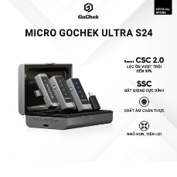 | https://product.hstatic.net/200000564907/product/16_736a43a2a08e488286f7ddcfcb151b9a_large.jpg | Micro thu âm không dây GoChek Ultra S24 - Bộ 02 mic có hộp sạc | 2,040,000₫
-33% | 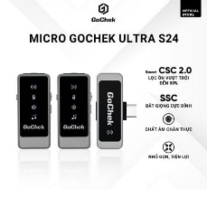 | https://product.hstatic.net/200000564907/product/z5430895895464_959c4c945486274d9cdeed8fb4a42d8a_40d81d3ba6044a34a4a915b9495c2417_large.jpg | Micro thu âm không dây GoChek Ultra S24 - Bộ 02 mic không hộp sạc | 1,725,000₫
-33% | 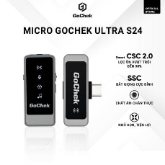 | https://product.hstatic.net/200000564907/product/18_50af42ccdd5c4fb591cd94cb1c19d2bd_large.jpg | Micro thu âm không dây GoChek Ultra S24 - Bộ 01 mic không hộp sạc | 1,290,000₫
-33% | 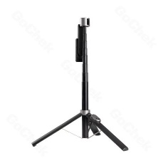 | https://product.hstatic.net/200000564907/product/2_573acea0042f4c61b89d1aabb9a016a0_large.jpg | Gậy chụp ảnh 3 chân GoChek S140 | 405,000₫
-33% | 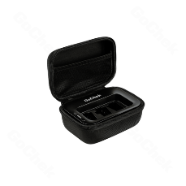 | https://product.hstatic.net/200000564907/product/34_940928e138e84a338386b55e0b259b73_large.png | Hộp sạc bộ micro thu âm GoChek Ultra Plus | 1,425,000₫
N/A | 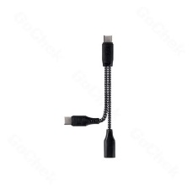 | https://product.hstatic.net/200000564907/product/21_7d4534a531064b039feec39a2893deee_large.jpg | Cáp chuyển đổi hỗ trợ sạc và kết nối mic thu âm không dây GoChek | Không có giá gốc
N/A | 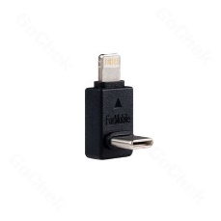 | https://product.hstatic.net/200000564907/product/17_fd7888bef7b34fb09938ed90a96b2445_large.jpg | Đầu chuyển đổi chữ L từ type C qua các thiết bị khác | Không có giá gốc
N/A | 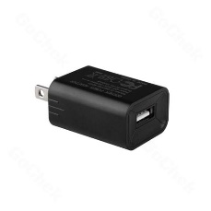 | https://product.hstatic.net/200000564907/product/1_be729c8010344383bec0074f15b11f6a_large.jpg | Củ sạc GoChek A9 5W | Không có giá gốc
N/A | 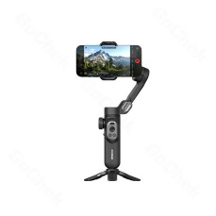 | https://product.hstatic.net/200000564907/product/1_0d4832051de741e0aba64e4c0d693262_large.jpg | Gimbal điện thoại GoChek HunteX G5 - Thiết bị chống rung, quay video | Không có giá gốc
-33% | 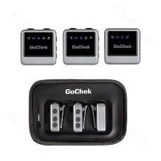 | https://product.hstatic.net/200000564907/product/16_2d858d6379864947902dab42a5a712b4_large.jpg | Mic thu âm không dây GoChek Ultra Plus D cho máy ảnh và điện thoại - Bộ 2 mic có hộp sạc | 3,975,000₫
-33% | 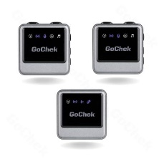 | https://product.hstatic.net/200000564907/product/anh_san_mic_ultra_plus__1__2b314c8522b741ef8da3ce826bb3ad79_large.jpg | Micro thu âm không dây GoChek Ultra Plus B cho máy ảnh và điện thoại - Bộ 2 mic | 2,925,000₫
-23% | 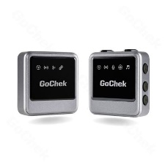 | https://product.hstatic.net/200000564907/product/anh_san_mic_ultra_plus__2__5adc2c2308ba4fbf8ffa4e1d5f38615f_large.jpg | Mic thu âm không dây GoChek Ultra Plus A cho máy ảnh và điện thoại - Bộ 1 mic | 1,890,000₫
-10% | 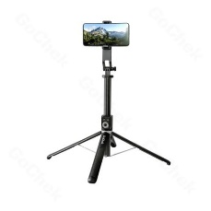 | https://product.hstatic.net/200000564907/product/6_f680f4e30de04b7f820c57d6a178c501_large.jpg | Gậy chụp ảnh GoChek SS100 2m2 | 500,000₫
-33% | 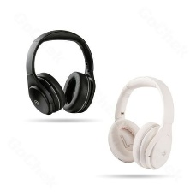 | https://product.hstatic.net/200000564907/product/avt_web_4f797a0ab92f41979a881a8ed47d7854_large.jpg | Tai nghe chụp tai bluetooth chống ồn GoChek SpaceX E1000 | 1,320,000₫
N/A | 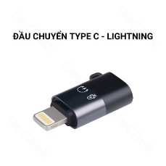 | https://product.hstatic.net/200000564907/product/dau_chuyen__3__d431251d463941d6bae82cd3af50d0ee_large.jpg | Đầu chuyển đổi từ Type-C sang Lightning cho mic thu âm không dây GoChek | Không có giá gốc
N/A | 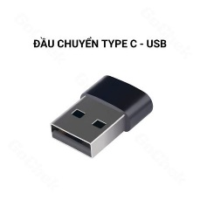 | https://product.hstatic.net/200000564907/product/7_468fc965d2054facafcefa5866522d34_large.jpg | Đầu chuyển đổi Type C sang USB cho mic thu âm không dây GoChek | Không có giá gốc
-33% | 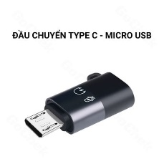 | https://product.hstatic.net/200000564907/product/dau_chuyen__6__baaa1679dd1e434aa22f29888a81cf2d_large.jpg | Đầu chuyển từ Type C sang Micro USB cho mic thu âm không dây GoChek | 30,000₫

